TIPO DE PENDIENTE
ESTADO ACTUAL DE DERECHOS DE PETICIÓN

Tipo de Pendiente | Cuenta de NÚMERO RADICADO
Gestionado | 1883
Area de Gestion de Desarrollo Local Chapinero | 1105
Area de Gestion Policiva Inspecciones Chapinero | 47
Area de Gestion Policiva Juridica Chapinero | 554
Despacho - ALCALDIA LOCAL DE CHAPINERO | 24
Oficina de Atencion a la Ciudadania Chapinero | 153
Pendiente en terminos | 16
Area de Gestion de Desarrollo Local Chapinero | 10
Area de Gestion Policiva Juridica Chapinero | 6
Total general | 1899

CONSOLIDADO POR AÑOS
TOTAL POR AÑOS
Etiquetas de fila | Cuenta de NUMERO SDQS
Gestionado | 1884
CONSULTA | 54
DENUNCIA POR ACTOS DE CORRUPCION | 10
DERECHO DE PETICION DE INTERES GENERAL | 1162
DERECHO DE PETICION DE INTERES PARTICULAR | 426
ESCRITO | 1
FELICITACION | 1
QUEJA | 61
RECLAMO | 91
SOLICITUD DE ACCESO A LA INFORMACION | 54
SOLICITUD DE COPIA | 17
SUGERENCIA | 6
WEB | 1
Pendiente en terminos | 16
DERECHO DE PETICION DE INTERES GENERAL | 10
DERECHO DE PETICION DE INTERES PARTICULAR | 5
QUEJA | 1
Total general | 1900

USUARIOS
BOGOTA TE ESCUCHA | ORFEO | Dependencia ORFEO | Usuario ORFEO | Tipo petición | Días gestión | Tipo de pendiente
4626332025 | 20254603057282 | Area de Gestion Policiva Jurídica Chapinero | MARICELA PALACIO RODRIGUEZ | DERECHO DE PETICION DE INTERES PARTICULAR | 14 | SIN RESPUESTA
4664932025 | 20254603053132 | Area de Gestion Policiva Jurídica Chapinero | OSCAR RICARDO COLORADO | DERECHO DE PETICION DE INTERES PARTICULAR | 14 | SIN RESPUESTA
4683852025 | 20254213033802 | Area de Gestion Policiva Jurídica Chapinero | ANGEL FEDERICO CASTILLO VANEGAS | DERECHO DE PETICION DE INTERES GENERAL | 14 | 20255230416301
4586422025 | 20254603103202 | Area de Gestion Policiva Jurídica Chapinero | PILAR PATRICIA PALOMO NEGRETTE | DERECHO DE PETICION DE INTERES GENERAL | 11 | Pendiente en terminos
4796302025 | 20254603128292 | Area de Gestion de Desarrollo Local Chapinero | MERCY KARIN PARRA ROJAS | DERECHO DE PETICION DE INTERES GENERAL | 9 | Pendiente en terminos
4835162025 | 20254603132362 | Area de Gestion de Desarrollo Local Chapinero | MARCO TULIO CASTRO FONSECA | DERECHO DE PETICION DE INTERES GENERAL | 9 | Pendiente en terminos
4840492025 | 20254603147632 | Area de Gestion de Desarrollo Local Chapinero | LAURA FERNANDA PEDREROS ARAQUE | DERECHO DE PETICION DE INTERES PARTICULAR | 9 | Pendiente en terminos
4887292025 | 20254603190902 | Area de Gestion de Desarrollo Local Chapinero | MARCO TULIO CASTRO FONSECA | DERECHO DE PETICION DE INTERES GENERAL | 6 | Pendiente en terminos
4935312025 | 20254603191042 | Area de Gestion de Desarrollo Local Chapinero | SILVIA JULIANA HERNANDEZ PABON | DERECHO DE PETICION DE INTERES GENERAL | 6 | 20255220406251
4904002025 | 20254603200362 | Area de Gestion de Desarrollo Local Chapinero | MARCO TULIO CASTRO FONSECA | QUEJA | 5 | Pendiente en terminos
4939532025 | 20254603187672 | Area de Gestion de Desarrollo Local Chapinero | MARCO TULIO CASTRO FONSECA | DERECHO DE PETICION DE INTERES GENERAL | 5 | Pendiente en terminos

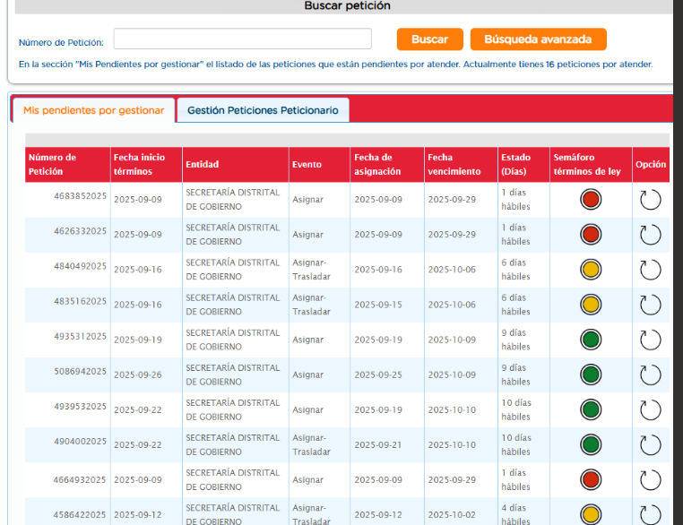
 |  |  |  | maricela.palacio@gobiernobogota.gov.co
 |  |  |  | oscar.colorado@gobiernobogota.gov.co
 |  |  |  | angel.castillo@gobiernobogota.gov.co
 |  |  |  | pilar.palomo@gobiernobogota.gov.co
 |  |  |  | mercy.parra@gobiernobogota.gov.co
 |  |  |  | marco.castro@gobiernobogota.gov.co
 |  |  |  | laura.pedreros@gobiernobogota.gov.co
 |  |  |  | infraestructura.chapinero@gobiernobogota.gov.co

